Apresentação
APRESENTAÇÃO

Esta planilha foi elaborada com o objetivo de atender ao disposto no § 2° do Art. 3°da Portaria MME nº 67/2018, de forma a organizar o envio das informações de planejamento pelos Agentes de Distribuição com Sistemas Isolados.

Deverá ser preenchida uma planilha para cada localidade. Cada arquivo deverá ser nomeado com o código da Localidade, conforme descrito na aba "1_Aspectos Geográficos". Cada aba contém instruções específicas para o seu preenchimento. Devem ser preenchidas somente as células indicadas e que estão disponíveis para edição. A FORMATAÇÃO, O POSICIONAMENTO E AS FÓRMULAS DAS CÉLULAS NÃO DEVEM SER ALTERADOS.

Perguntas
Dúvidas
sistema.isolado@epe.gov.br

1_Aspectos Geográficos
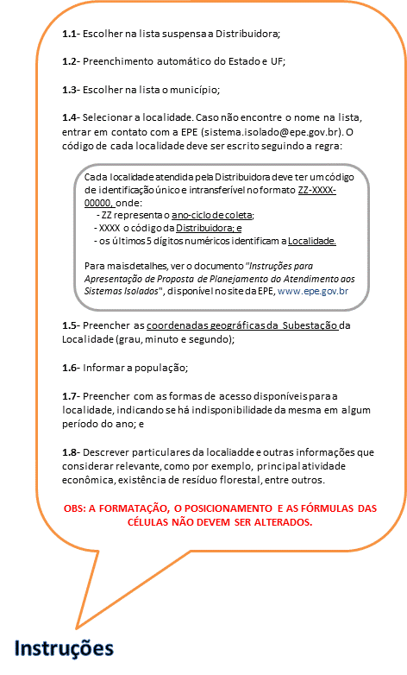
Aspectos Geográficos

1.1 | Distribuidora:

1.2 | Estado: |  |  |  |  |  | UF:

1.3 | Município:

1.4 | Nome da Localidade: |  |  |  |  |  | Código Localidade:

1.5 | Coordenadas da Subestação da Localidade: | Latitude: |  |  |  | Longitude:

 |  | Grau | Minuto | Segundo | Norte/Sul | Grau | Minuto | Segundo | Leste/Oeste

1.6 | População:

1.7 | Formas de Acesso:

1.8 | Breve descrição:

2_Mercado Anual_Projeções
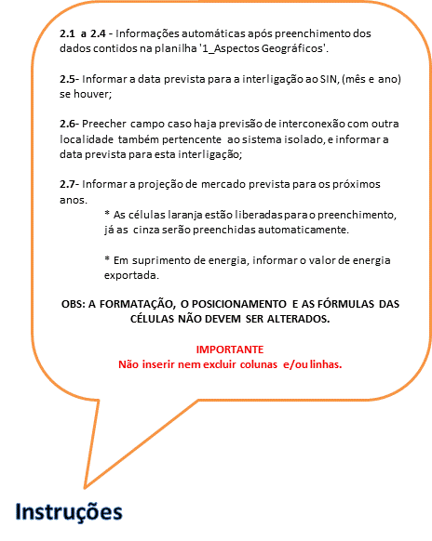
Projeções de Mercado - Anual

2.1 | Distribuidora:

2.2 | Código da Distribuidora:

2.3 | Localidade:

2.4 | Código da Localidade:

2.5 | Previsão de Interligação SIN:

2.6 | Previsão de Interconexão com outra Localidade: |  |  |  |  | Data:

2.7 |  | 2020 | 2021 | 2022 | 2023 | 2024 | 2025 | 2026 | 2027 | 2028
 | Consumo total de energia elétrica faturado (MWh) | - | - | - | - | - | - | - | - | -
 | Residencial (MWh)
 | Industrial (MWh)
 | Comercial, serviços e outras atividades (MWh)
 | Rural (MWh)
 | Outros consumos (MWh)
 | Número total de consumidores | - | - | - | - | - | - | - | - | -
 | Residencial
 | Demais Consumidores
 | Suprimento de energia (MWh)
 | Perdas totais mais diferenças (MWh)
 | Fator de carga (%) | 0.00 | 0.00 | 0.00 | 0.00 | 0.00 | 0.00 | 0.00 | 0.00 | 0.00
 | Índice de perdas (%) | 0.00 | 0.00 | 0.00 | 0.00 | 0.00 | 0.00 | 0.00 | 0.00 | 0.00
 | Carga total de energia requerida (MWh) | - | - | - | - | - | - | - | - | -
 | Carga total de energia requerida (MWMédio) | 0.00 | 0.00 | 0.00 | 0.00 | 0.00 | 0.00 | 0.00 | 0.00 | 0.00
 | Carga de energia de mercado próprio (MWh) | - | - | - | - | - | - | - | - | -
 | Demanda de mercado próprio (kW)
 | Suprimento de demanda (kW)
 | Demanda total de energia requerida (kW) | - | - | - | - | - | - | - | - | -

 | Obs: Energia em MWh e Demanda em kW

3_Mercado Realizado_Histórico
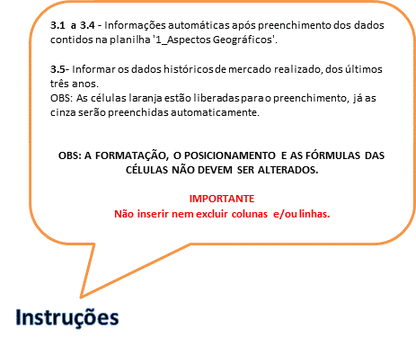
Valores Históricos do Mercado Realizado (dados verificados nos últimos TRÊS ANOS)

3.1 | Distribuidora:

3.2 | Código da Distribuidora:

3.3 | Localidade:

3.4 | Código da Localidade:

 |  | 2015

3.5 |  | JAN | FEV | MAR | ABR | MAI | JUN | JUL | AGO | SET | OUT | NOV | DEZ | TOTAL
 | Consumo total de energia elétrica faturado (MWh) | 0 | 0 | 0 | 0 | 0 | 0 | 0 | 0 | 0 | 0 | 0 | 0 | 0
 | Residencial (MWh) | 0 | 0 | 0 | 0 | 0 | 0 | 0 | 0 | 0 | 0 | 0 | 0 | 0
 | Industrial (MWh) |  | 0 | 0 | 0 | 0 | 0 | 0 | 0 | 0 | 0 | 0 | 0 | 0
 | Comercial, serviços e outras atividades (MWh) | 0 | 0 | 0 | 0 | 0 | 0 | 0 | 0 | 0 | 0 | 0 | 0 | 0
 | Rural (MWh) | 0 | 0 | 0 | 0 | 0 | 0 | 0 | 0 | 0 | 0 | 0 | 0 | 0
 | Outros consumos (MWh) | 0 | 0 | 0 | 0 | 0 | 0 | 0 | 0 | 0 | 0 | 0 | 0 | 0
 | Número total de consumidores | 0 | 0 | 0 | 0 | 0 | 0 | 0 | 0 | 0 | 0 | 0 | 0 | 0
 | Residencial | 0 | 0 | 0 | 0 | 0 | 0 | 0 | 0 | 0 | 0 | 0 | 0 | 0
 | Demais consumidores | 0 | 0 | 0 | 0 | 0 | 0 | 0 | 0 | 0 | 0 | 0 | 0 | 0
 | Suprimento de energia (MWh) | 0 | 0 | 0 | 0 | 0 | 0 | 0 | 0 | 0 | 0 | 0 | 0 | 0
 | Perdas totais mais diferenças (MWh) | 0 | 0 | 0 | 0 | 0 | 0 | 0 | 0 | 0 | 0 | 0 | 0 | 0
 | Fator de carga (%) | 0.00 | 0.00 | 0.00 | 0.00 | 0.00 | 0.00 | 0.00 | 0.00 | 0.00 | 0.00 | 0.00 | 0.00 | 0.00
 | Índice de perdas (%) | 0.00 | 0.00 | 0.00 | 0.00 | 0.00 | 0.00 | 0.00 | 0.00 | 0.00 | 0.00 | 0.00 | 0.00 | 0.00
 | Carga total de energia requerida (MWh) | 0 | 0 | 0 | 0 | 0 | 0 | 0 | 0 | 0 | 0 | 0 | 0 | 0
 | Carga total de energia requerida (MWMédio) | 0.00 | 0.00 | 0.00 | 0.00 | 0.00 | 0.00 | 0.00 | 0.00 | 0.00 | 0.00 | 0.00 | 0.00 | 0.00
 | Carga de energia de mercado próprio (MWh) | 0 | 0 | 0 | 0 | 0 | 0 | 0 | 0 | 0 | 0 | 0 | 0 | 0
 | Demanda de mercado próprio (kW) | 0 | 0 | 0 | 0 | 0 | 0 | 0 | 0 | 0 | 0 | 0 | 0 | 0
 | Suprimento de demanda (kW) | 0 | 0 | 0 | 0 | 0 | 0 | 0 | 0 | 0 | 0 | 0 | 0 | 0
 | Demanda total de energia requerida (kW) | 0 | 0 | 0 | 0 | 0 | 0 | 0 | 0 | 0 | 0 | 0 | 0 | 0

 | Obs: Energia em MWh e Demanda em kW

 |  | 2016

3.5 |  | JAN | FEV | MAR | ABR | MAI | JUN | JUL | AGO | SET | OUT | NOV | DEZ | TOTAL
 | Consumo total de energia elétrica faturado (MWh) | 0 | 0 | 0 | 0 | 0 | 0 | 0 | 0 | 0 | 0 | 0 | 0 | 0
 | Residencial (MWh) | 0 | 0 | 0 | 0 | 0 | 0 | 0 | 0 | 0 | 0 | 0 | 0 | 0
 | Industrial (MWh) | 0 | 0 | 0 | 0 | 0 | 0 | 0 | 0 | 0 | 0 | 0 | 0 | 0
 | Comercial, serviços e outras atividades (MWh) | 0 | 0 | 0 | 0 | 0 | 0 | 0 | 0 | 0 | 0 | 0 | 0 | 0
 | Rural (MWh) | 0 | 0 | 0 | 0 | 0 | 0 | 0 | 0 | 0 | 0 | 0 | 0 | 0
 | Outros consumos (MWh) | 0 | 0 | 0 | 0 | 0 | 0 | 0 | 0 | 0 | 0 | 0 | 0 | 0
 | Número total de consumidores | 0 | 0 | 0 | 0 | 0 | 0 | 0 | 0 | 0 | 0 | 0 | 0 | 0
 | Residencial | 0 | 0 | 0 |  | 0 | 0 | 0 | 0 | 0 | 0 | 0 | 0 | 0
 | Demais consumidores | 0 | 0 | 0 | 0 | 0 | 0 | 0 | 0 | 0 | 0 | 0 | 0 | 0
 | Suprimento de energia (MWh) | 0 | 0 | 0 |  | 0 | 0 | 0 | 0 | 0 | 0 | 0 | 0 | 0
 | Perdas totais mais diferenças (MWh) | 0 | 0 | 0 | 0 | 0 | 0 | 0 | 0 | 0 | 0 | 0 | 0 | 0
 | Fator de carga (%) | 0.00 | 0.00 | 0.00 | 0.00 | 0.00 | 0.00 | 0.00 | 0.00 | 0.00 | 0.00 | 0.00 | 0.00 | 0.00
 | Índice de perdas (%) | 0.00 | 0.00 | 0.00 | 0.00 | 0.00 | 0.00 | 0.00 | 0.00 | 0.00 | 0.00 | 0.00 | 0.00 | 0.00
 | Carga total de energia requerida (MWh) | 0 | 0 | 0 | 0 | 0 | 0 | 0 | 0 | 0 | 0 | 0 | 0 | 0
 | Carga total de energia requerida (MWMédio) | 0.00 | 0.00 | 0.00 | 0.00 | 0.00 | 0.00 | 0.00 | 0.00 | 0.00 | 0.00 | 0.00 | 0.00 | 0.00
 | Carga de energia de mercado próprio (MWh) | 0 | 0 | 0 | 0 | 0 | 0 | 0 | 0 | 0 | 0 | 0 | 0 | 0
 | Demanda de mercado próprio (kW) | 0 | 0 | 0 | 0 | 0 | 0 | 0 | 0 | 0 | 0 | 0 | 0 | 0
 | Suprimento de demanda (kW) | 0 | 0 | 0 | 0 | 0 | 0 | 0 | 0 | 0 | 0 | 0 | 0 | 0
 | Demanda total de energia requerida (kW) | 0 | 0 | 0 | 0 | 0 | 0 | 0 | 0 | 0 | 0 | 0 | 0 | 0

 | Obs: Energia em MWh e Demanda em kW

 |  | 2017

3.5 |  | JAN | FEV | MAR | ABR | MAI | JUN | JUL | AGO | SET | OUT | NOV | DEZ | TOTAL
 | Consumo total de energia elétrica faturado (MWh) | 0 | 0 | 0 | 0 | 0 | 0 | 0 | 0 | 0 | 0 | 0 | 0 | 0
 | Residencial (MWh) | 0 | 0 | 0 | 0 | 0 | 0 | 0 | 0 | 0 | 0 | 0 | 0 | 0
 | Industrial (MWh) | 0 | 0 | 0 | 0 | 0 | 0 | 0 | 0 | 0 | 0 | 0 | 0 | 0
 | Comercial, serviços e outras atividades (MWh) | 0 | 0 | 0 | 0 | 0 | 0 | 0 | 0 | 0 | 0 | 0 | 0 | 0
 | Rural (MWh) | 0 | 0 | 0 | 0 | 0 | 0 | 0 | 0 | 0 | 0 | 0 | 0 | 0
 | Outros consumos (MWh) | 0 | 0 | 0 | 0 | 0 | 0 | 0 | 0 | 0 | 0 | 0 | 0 | 0
 | Número total de consumidores | 0 | 0 | 0 | 0 | 0 | 0 | 0 | 0 | 0 | 0 | 0 | 0 | 0
 | Residencial | 0 | 0 | 0 | 0 | 0 | 0 | 0 | 0 | 0 | 0 | 0 | 0 | 0
 | Demais consumidores | 0 | 0 | 0 | 0 | 0 | 0 | 0 | 0 | 0 | 0 | 0 | 0 | 0
 | Suprimento de energia (MWh) | 0 | 0 | 0 | 0 | 0 | 0 | 0 | 0 | 0 | 0 | 0 | 0 | 0
 | Perdas totais mais diferenças (MWh) | 0 | 0 | 0 | 0 | 0 | 0 | 0 | 0 | 0 | 0 | 0 | 0 | 0
 | Fator de carga (%) | 0.00 | 0.00 | 0.00 | 0.00 | 0.00 | 0.00 | 0.00 | 0.00 | 0.00 | 0.00 | 0.00 | 0.00 | 0.00
 | Índice de perdas (%) | 0.00 | 0.00 | 0.00 | 0.00 | 0.00 | 0.00 | 0.00 | 0.00 | 0.00 | 0.00 | 0.00 | 0.00 | 0.00
 | Carga total de energia requerida (MWh) | 0 | 0 | 0 | 0 | 0 | 0 | 0 | 0 | 0 | 0 | 0 | 0 | 0
 | Carga total de energia requerida (MWMédio) | 0.00 | 0.00 | 0.00 | 0.00 | 0.00 | 0.00 | 0.00 | 0.00 | 0.00 | 0.00 | 0.00 | 0.00 | 0.00
 | Carga de energia de mercado próprio (MWh) | 0 | 0 | 0 | 0 | 0 | 0 | 0 | 0 | 0 | 0 | 0 | 0 | 0
 | Demanda de mercado próprio (kw) | 0 | 0 | 0 | 0 | 0 | 0 | 0 | 0 | 0 | 0 | 0 | 0 | 0
 | Suprimento de demanda (kw) | 0 | 0 | 0 | 0 | 0 | 0 | 0 | 0 | 0 | 0 | 0 | 0 | 0
 | Demanda total de energia requerida (kw) | 0 | 0 | 0 | 0 | 0 | 0 | 0 | 0 | 0 | 0 | 0 | 0 | 0

 | Obs: Energia em MWh e Demanda em kW

4_Curva de carga
Curva de Carga Verificada

4.1 |  |  |  |  |  |  |  |  |  |  |  |  |  | 4.3 | Código da Distribuidora:

4.2 |  |  |  |  |  |  |  |  |  |  |  |  |  | 4.4 | Código Localidade:

Curva de Carga
 | Jan | Fev | Mar | Abr | Maio | Jun | Jul | Ago | Set | Out | Nov | Dez
 |  |  | 2017

4.5 | Mês | Dia | 0 h | 1 h | 2 h | 3 h | 4 h | 5 h | 6 h | 7 h | 8 h | 9 h | 10 h | 11 h | 12 h | 13 h | 14 h | 15 h | 16 h | 17 h | 18 h | 19 h | 20 h | 21 h | 22 h | 23h
 | JANEIRO | 1
 |  | 2
 |  | 3
 |  | 4
 |  | 5
 |  | 6
 |  | 7
 |  | 8
 |  | 9
 |  | 10
 |  | 11
 |  | 12
 |  | 13
 |  | 14
 |  | 15
 |  | 16
 |  | 17
 |  | 18 |  |  |  |  |  |  |  |  |  |  |  |  |  |  |  |  |  |  |  |  |  |  |  |  |  | VERIFICAÇÃO DE DEMANDA MÁXIMA
 |  | 19
 |  | 20 |  |  |  |  |  |  |  |  |  |  |  |  |  |  |  |  |  |  |  |  |  |  |  |  | 4.6
 |  | 21 |  |  |  |  |  |  |  |  |  |  |  |  |  |  |  |  |  |  |  |  |  |  |  |  |  | Jan | Fev | Mar | Abr | Mai | Jun
 |  | 22 |  |  |  |  |  |  |  |  |  |  |  |  |  |  |  |  |  |  |  |  |  |  |  |  |  | 0 | 0 | 0 | 0 | 0 | 0
 |  | 23 |  |  |  |  |  |  |  |  |  |  |  |  |  |  |  |  |  |  |  |  |  |  |  |  |  | Jul | Ago | Set | Out | Nov | Dez
 |  | 24 |  |  |  |  |  |  |  |  |  |  |  |  |  |  |  |  |  |  |  |  |  |  |  |  |  | 0 | 0 | 0 | 0 | 0 | 0
 |  | 25
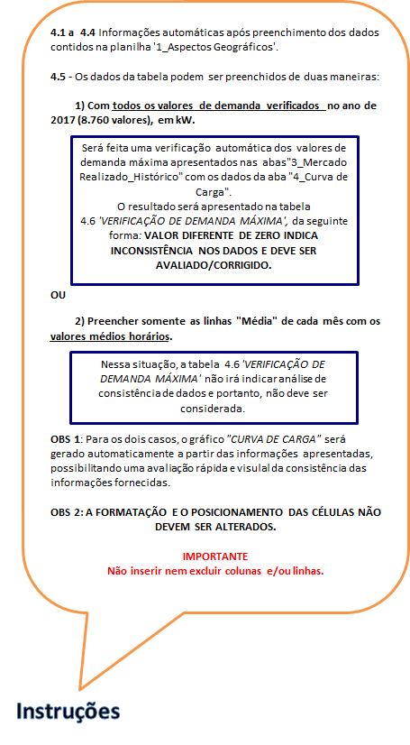
 |  | 26
 |  | 27
 |  | 28
 |  | 29
 |  | 30
 |  | 31
 |  | Média
 | FEVEREIRO | 1
 |  | 2
 |  | 3
 |  | 4
 |  | 5
 |  | 6
 |  | 7
 |  | 8
 |  | 9
 |  | 10
 |  | 11
 |  | 12
 |  | 13
 |  | 14
 |  | 15
 |  | 16
 |  | 17
 |  | 18
 |  | 19
 |  | 20
 |  | 21
 |  | 22
 |  | 23
 |  | 24
 |  | 25
 |  | 26
 |  | 27
 |  | 28
 |  | Média
 | MARÇO | 1
 |  | 2
 |  | 3
 |  | 4
 |  | 5
 |  | 6
 |  | 7
 |  | 8
 |  | 9
 |  | 10
 |  | 11
 |  | 12
 |  | 13
 |  | 14
 |  | 15
 |  | 16
 |  | 17
 |  | 18
 |  | 19
 |  | 20
 |  | 21
 |  | 22
 |  | 23
 |  | 24
 |  | 25
 |  | 26
 |  | 27
 |  | 28
 |  | 29
 |  | 30
 |  | 31
 |  | Média
 | ABRIL | 1
 |  | 2
 |  | 3
 |  | 4
 |  | 5
 |  | 6
 |  | 7
 |  | 8
 |  | 9
 |  | 10
 |  | 11
 |  | 12
 |  | 13
 |  | 14
 |  | 15
 |  | 16
 |  | 17
 |  | 18
 |  | 19
 |  | 20
 |  | 21
 |  | 22
 |  | 23
 |  | 24
 |  | 25
 |  | 26
 |  | 27
 |  | 28
 |  | 29
 |  | 30
 |  | Média
 | MAIO | 1
 |  | 2
 |  | 3
 |  | 4
 |  | 5
 |  | 6
 |  | 7
 |  | 8
 |  | 9
 |  | 10
 |  | 11
 |  | 12
 |  | 13
 |  | 14
 |  | 15
 |  | 16
 |  | 17
 |  | 18
 |  | 19
 |  | 20
 |  | 21
 |  | 22
 |  | 23
 |  | 24
 |  | 25
 |  | 26
 |  | 27
 |  | 28
 |  | 29
 |  | 30
 |  | 31
 |  | Média
 | JUNHO | 1
 |  | 2
 |  | 3
 |  | 4
 |  | 5
 |  | 6
 |  | 7
 |  | 8
 |  | 9
 |  | 10
 |  | 11
 |  | 12
 |  | 13
 |  | 14
 |  | 15
 |  | 16
 |  | 17
 |  | 18
 |  | 19
 |  | 20
 |  | 21
 |  | 22
 |  | 23
 |  | 24
 |  | 25
 |  | 26
 |  | 27
 |  | 28
 |  | 29
 |  | 30
 |  | Média
 | JULHO | 1
 |  | 2
 |  | 3
 |  | 4
 |  | 5
 |  | 6
 |  | 7
 |  | 8
 |  | 9
 |  | 10
 |  | 11
 |  | 12
 |  | 13
 |  | 14
 |  | 15
 |  | 16
 |  | 17
 |  | 18
 |  | 19
 |  | 20
 |  | 21
 |  | 22
 |  | 23
 |  | 24
 |  | 25
 |  | 26
 |  | 27
 |  | 28
 |  | 29
 |  | 30
 |  | 31
 |  | Média
 | AGOSTO | 1
 |  | 2
 |  | 3
 |  | 4
 |  | 5
 |  | 6
 |  | 7
 |  | 8
 |  | 9
 |  | 10
 |  | 11
 |  | 12
 |  | 13
 |  | 14
 |  | 15
 |  | 16
 |  | 17
 |  | 18
 |  | 19
 |  | 20
 |  | 21
 |  | 22
 |  | 23
 |  | 24
 |  | 25
 |  | 26
 |  | 27
 |  | 28
 |  | 29
 |  | 30
 |  | 31
 |  | Média
 | SETEMBRO | 1
 |  | 2
 |  | 3
 |  | 4
 |  | 5
 |  | 6
 |  | 7
 |  | 8
 |  | 9
 |  | 10
 |  | 11
 |  | 12
 |  | 13
 |  | 14
 |  | 15
 |  | 16
 |  | 17
 |  | 18
 |  | 19
 |  | 20
 |  | 21
 |  | 22
 |  | 23
 |  | 24
 |  | 25
 |  | 26
 |  | 27
 |  | 28
 |  | 29
 |  | 30
 |  | Média
 | OUTUBRO | 1
 |  | 2
 |  | 3
 |  | 4
 |  | 5
 |  | 6
 |  | 7
 |  | 8
 |  | 9
 |  | 10
 |  | 11
 |  | 12
 |  | 13
 |  | 14
 |  | 15
 |  | 16
 |  | 17
 |  | 18
 |  | 19
 |  | 20
 |  | 21
 |  | 22
 |  | 23
 |  | 24
 |  | 25
 |  | 26
 |  | 27
 |  | 28
 |  | 29
 |  | 30
 |  | 31
 |  | Média
 | NOVEMBRO | 1
 |  | 2
 |  | 3
 |  | 4
 |  | 5
 |  | 6
 |  | 7
 |  | 8
 |  | 9
 |  | 10
 |  | 11
 |  | 12
 |  | 13
 |  | 14
 |  | 15
 |  | 16
 |  | 17
 |  | 18
 |  | 19
 |  | 20
 |  | 21
 |  | 22
 |  | 23
 |  | 24
 |  | 25
 |  | 26
 |  | 27
 |  | 28
 |  | 29
 |  | 30
 |  | Média
 | DEZEMBRO | 1
 |  | 2
 |  | 3
 |  | 4
 |  | 5
 |  | 6
 |  | 7
 |  | 8
 |  | 9
 |  | 10
 |  | 11
 |  | 12
 |  | 13
 |  | 14
 |  | 15
 |  | 16
 |  | 17
 |  | 18
 |  | 19
 |  | 20
 |  | 21
 |  | 22
 |  | 23
 |  | 24
 |  | 25
 |  | 26
 |  | 27
 |  | 28
 |  | 29
 |  | 30
 |  | 31
 |  | Média
 |  |  | 1953.0506148 | 1919.6065199 | 1898.8986171 | 1847.4904008 | 1812.9569353 | 1803.939576 | 1787.5980582 | 2391.9211796 | 1915.3418565 | 2269.3274347 | 2391.9211796 | 2362.9427909 | 2266.0063291 | 2202.0556861 | 2186.1876826 | 1898.8986171 | 1812.9569353 | 2391.9211796 | 2391.9211796 | 2202.0556861 | 1898.8986171 | 2266.0063291 | 2266.0063291 | 2202.0556861

5_Oferta Geração
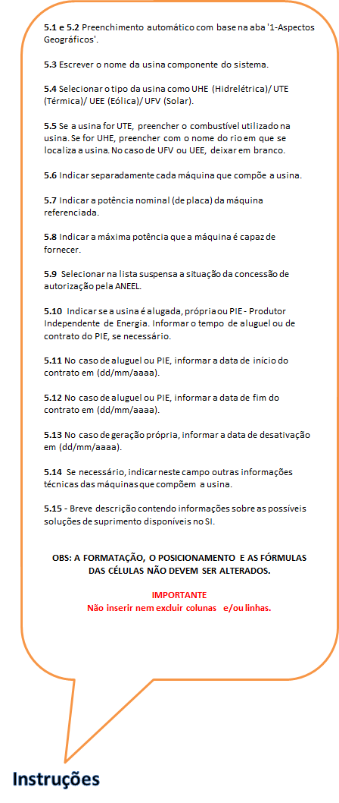
Oferta Atual de Geração

5.1 | Distribuidora: |  |  |  |  |  |  |  | Previsão de Interligação:

5.2 | Localidade: |  |  |  |  |  |  |  | Código Localidade:

5.3 a 5.14 | 5.3 Nome da Usina | 5.4 Tipo | 5.5 Combustível/ Rio | 5.6 Máquina | 5.7 Potência Nominal (kW) | 5.8 Potência Efetiva (kW) | 5.9 Situação / Autorização - Aneel | 5.10 Alugada, Própria ou PIE? | 5.11 Data Início Contrato (dd/mm/aaaa) | 5.12 Data Final Contrato (dd/mm/aaaa) | 5.13 Data prevista de desativação (dd/mm/aaaa) | 5.14 Outras Informações Técnicas da Máquina
 |  |  |  |  |  |  |  |  |  |  |  |  | 2000-01-01 | 2018-06-05
 |  |  |  |  |  |  |  |  |  |  |  |  | 2000-01-01 | 2018-06-05
 |  |  |  |  |  |  |  |  |  |  |  |  | 2000-01-01 | 2018-06-05
 |  |  |  |  |  |  |  |  |  |  |  |  | 2000-01-01 | 2018-06-05
 |  |  |  |  |  |  |  |  |  |  |  |  | 2000-01-01 | 2018-06-05
 |  |  |  |  |  |  |  |  |  |  |  |  | 2000-01-01 | 2018-06-05
 |  |  |  |  |  |  |  |  |  |  |  |  | 2000-01-01 | 2018-06-05
 |  |  |  |  |  |  |  |  |  |  |  |  | 2000-01-01 | 2018-06-05
 |  |  |  |  |  |  |  |  |  |  |  |  | 2000-01-01 | 2018-06-05
 |  |  |  |  |  |  |  |  |  |  |  |  | 2000-01-01 | 2018-06-05
 |  |  |  |  |  |  |  |  |  |  |  |  | 2000-01-01 | 2018-06-05
 |  |  |  |  |  |  |  |  |  |  |  |  | 2000-01-01 | 2018-06-05
 |  |  |  |  |  |  |  |  |  |  |  |  | 2000-01-01 | 2018-06-05
 |  |  |  |  |  |  |  |  |  |  |  |  | 2000-01-01 | 2018-06-05
 |  |  |  |  |  |  |  |  |  |  |  |  | 2000-01-01 | 2018-06-05
 |  |  |  |  |  |  |  |  |  |  |  |  | 2000-01-01 | 2018-06-05
 |  |  |  |  |  |  |  |  |  |  |  |  | 2000-01-01 | 2018-06-05
 |  |  |  |  |  |  |  |  |  |  |  |  | 2000-01-01 | 2018-06-05
 |  |  |  |  |  |  |  |  |  |  |  |  | 2000-01-01 | 2018-06-05
 |  |  |  |  |  |  |  |  |  |  |  |  | 2000-01-01 | 2018-06-05
 |  |  |  |  |  |  |  |  |  |  |  |  | 2000-01-01 | 2018-06-05
 |  |  |  |  |  |  |  |  |  |  |  |  | 2000-01-01 | 2018-06-05
 |  |  |  |  |  |  |  |  |  |  |  |  | 2000-01-01 | 2018-06-05
 |  |  |  |  |  |  |  |  |  |  |  |  | 2000-01-01 | 2018-06-05
 |  |  |  |  |  |  |  |  |  |  |  |  | 2000-01-01 | 2018-06-05
 |  |  |  |  |  |  |  |  |  |  |  |  | 2000-01-01 | 2018-06-05
 |  |  |  |  |  |  |  |  |  |  |  |  | 2000-01-01 | 2018-06-05
 |  |  |  |  |  |  |  |  |  |  |  |  | 2000-01-01 | 2018-06-05
 |  |  |  |  |  |  |  |  |  |  |  |  | 2000-01-01 | 2018-06-05
 |  |  |  |  |  |  |  |  |  |  |  |  | 2000-01-01 | 2018-06-05
 |  |  |  |  |  |  |  |  |  |  |  |  | 2000-01-01 | 2018-06-05
 |  |  |  |  |  |  |  |  |  |  |  |  | 2000-01-01 | 2018-06-05
 |  |  |  |  |  |  |  |  |  |  |  |  | 2000-01-01 | 2000-01-01
 |  |  |  |  |  |  |  |  |  |  |  |  | 2000-01-01 | 2000-01-01
 |  |  |  |  |  |  |  |  |  |  |  |  | 2000-01-01 | 2000-01-01
 |  |  |  |  |  |  |  |  |  |  |  |  | 2000-01-01 | 2000-01-01
 |  |  |  |  |  |  |  |  |  |  |  |  | 2000-01-01 | 2000-01-01
 |  |  |  |  |  |  |  |  |  |  |  |  | 2000-01-01 | 2000-01-01
 |  |  |  |  |  |  |  |  |  |  |  |  | 2000-01-01 | 2000-01-01
 |  |  |  |  |  |  |  |  |  |  |  |  | 2000-01-01 | 2000-01-01
 |  |  |  |  |  |  |  |  |  |  |  |  | 2000-01-01 | 2000-01-01
 |  |  |  |  |  |  |  |  |  |  |  |  | 2000-01-01 | 2000-01-01
 |  |  |  |  |  |  |  |  |  |  |  |  | 2000-01-01 | 2000-01-01
 |  |  |  |  |  |  |  |  |  |  |  |  | 2000-01-01 | 2000-01-01
 |  |  |  |  |  |  |  |  |  |  |  |  | 2000-01-01 | 2000-01-01
 |  |  |  |  |  |  |  |  |  |  |  |  | 2000-01-01 | 2000-01-01
 |  |  |  |  |  |  |  |  |  |  |  |  | 2000-01-01 | 2000-01-01
 |  |  |  |  |  |  |  |  |  |  |  |  | 2000-01-01 | 2000-01-01
 |  |  |  |  |  |  |  |  |  |  |  |  | 2000-01-01 | 2000-01-01
 |  |  |  |  |  |  |  |  |  |  |  |  | 2000-01-01 | 2000-01-01
 |  |  |  |  |  |  |  |  |  |  |  |  | 2000-01-01 | 2000-01-01
 |  |  |  |  |  |  |  |  |  |  |  |  | 2000-01-01 | 2000-01-01
 |  |  |  |  |  |  |  |  |  |  |  |  | 2000-01-01 | 2000-01-01
...

6_Balanço
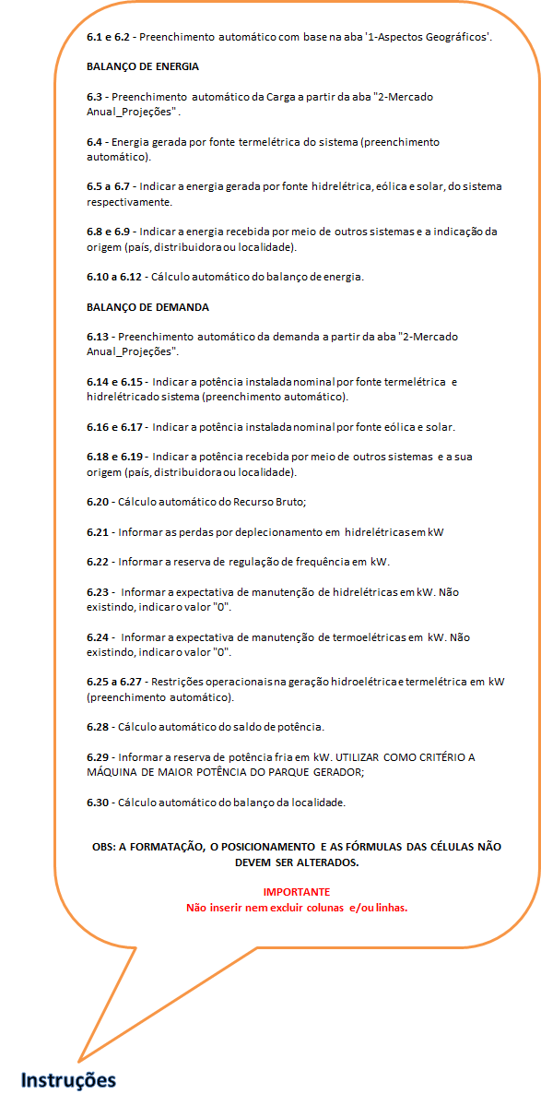
...
 | SALDO | RESERVA | BALANÇO
6.27 Total | 6.28 (kW) | 6.29 (kW) | 6.30 - com reserva (kW)
0.0 | 0.0 |  | 0.0
0.0 | 0.0 |  | 0.0
0.0 | 0.0 |  | 0.0
0.0 | 0.0 |  | 0.0

7_Necessidade contratação
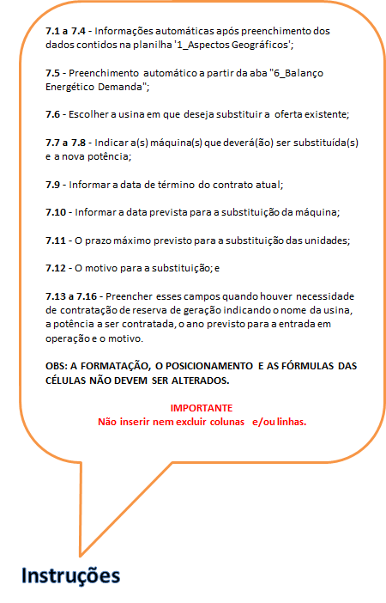
...
7.3 | Código da Distribuidora:

7.4 | Código Localidade:

2020
2021
2022
2023
...
7.9 Data Final Contrato (dd/mm/aaaa) | 7.10 Data prevista de desativação (dd/mm/aaaa) | 7.11 Prazo limite para substituição (dd/mm/aaaa) | 7.12 Motivo
...
7.16 Motivo

8_Rede de distribuição
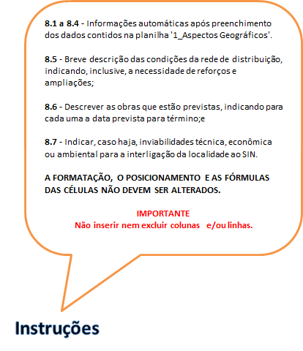
...
8.3 | Código da Distribuidora:

8.4 | Código Localidade:
...

9_Eficiência Energética
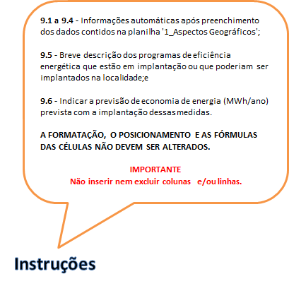
...
9.3 | Código da Distribuidora:

9.4 | Código Localidade:
...

